상품제안서
[실속형]거꾸로 접는 3단 프리미엄 양우산 | 상품코드: F02505

 |  |  |  |  |  |  | 02-412-0044 | www.easy1.co.kr
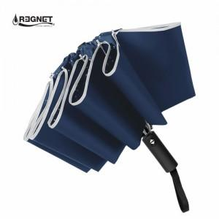 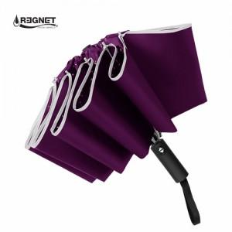 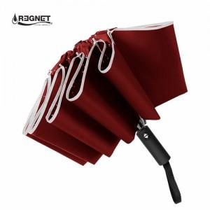

【상세/제작정보】 | 자수인쇄 별도문의

【인쇄/포장옵션】 | 실크, 원단 / 포장지포장

【공급단가】 | 수량 | 100~ | 300~ | 500~ | 1,000~ | 3,000~
*VAT별도 | 단가 | 10,390원 | 10,010원 | 9,620원 | 9,240원 | 9,000원

【상품 URL】 | https://easy1.co.kr:443/src/goods_detail.php?gdno=2505

